Sumário
Cliente | ICASEI | Histórico de Revisões
Projeto | Analista de Qualidade de SW. | Data | Atualizado Por | Descrição da Atualização
Elaborado Por | ICASEI
Revisado Por | Adolfo Cassanti
Data de Criação | 2024-06-27
Executor dos Testes | Deangellis Berg Bezerra da Silva

Cenários OK | 0
Cenários NOK | 7
Cenários não testados | 0

Imagens
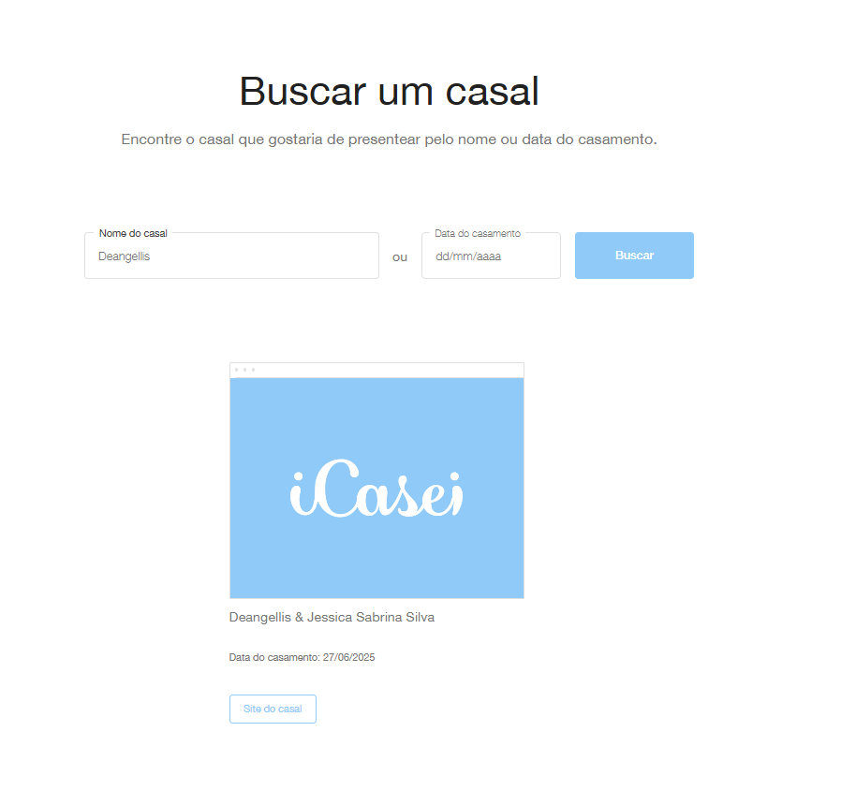
Imagem 01:
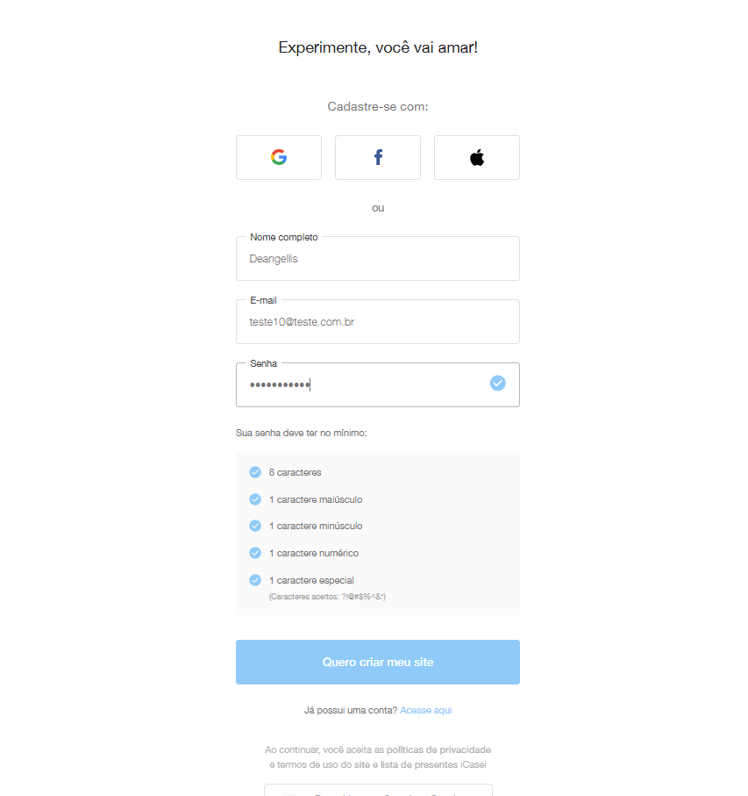
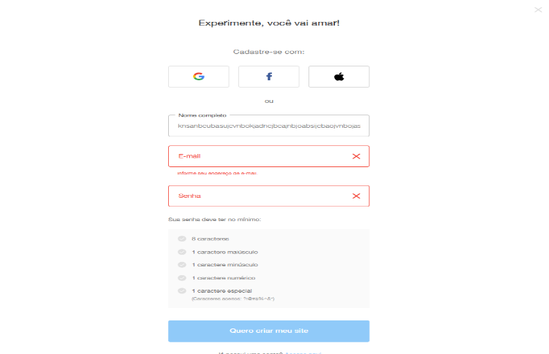

Imagem 02:
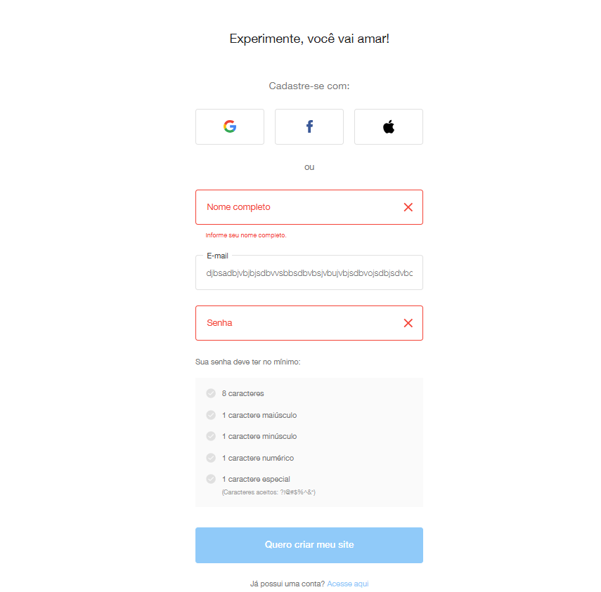

Imagem 03:
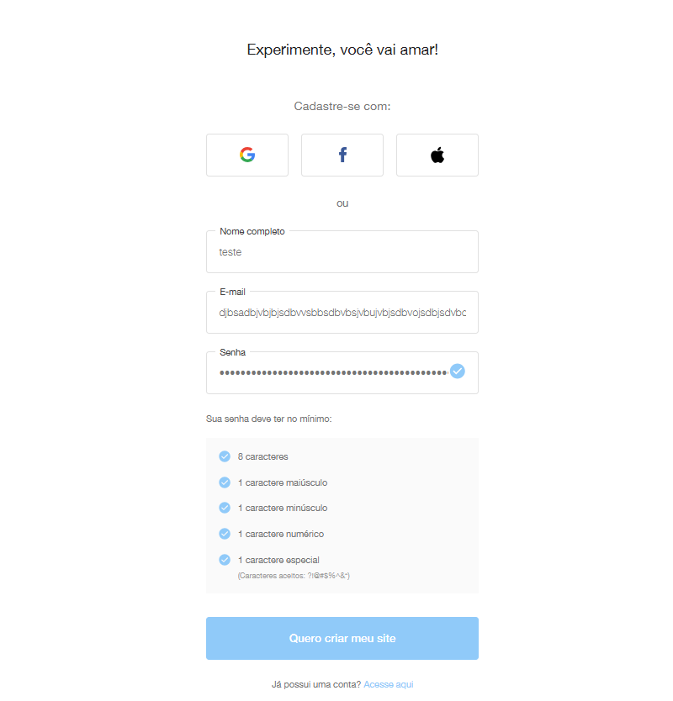

Imagem 04:
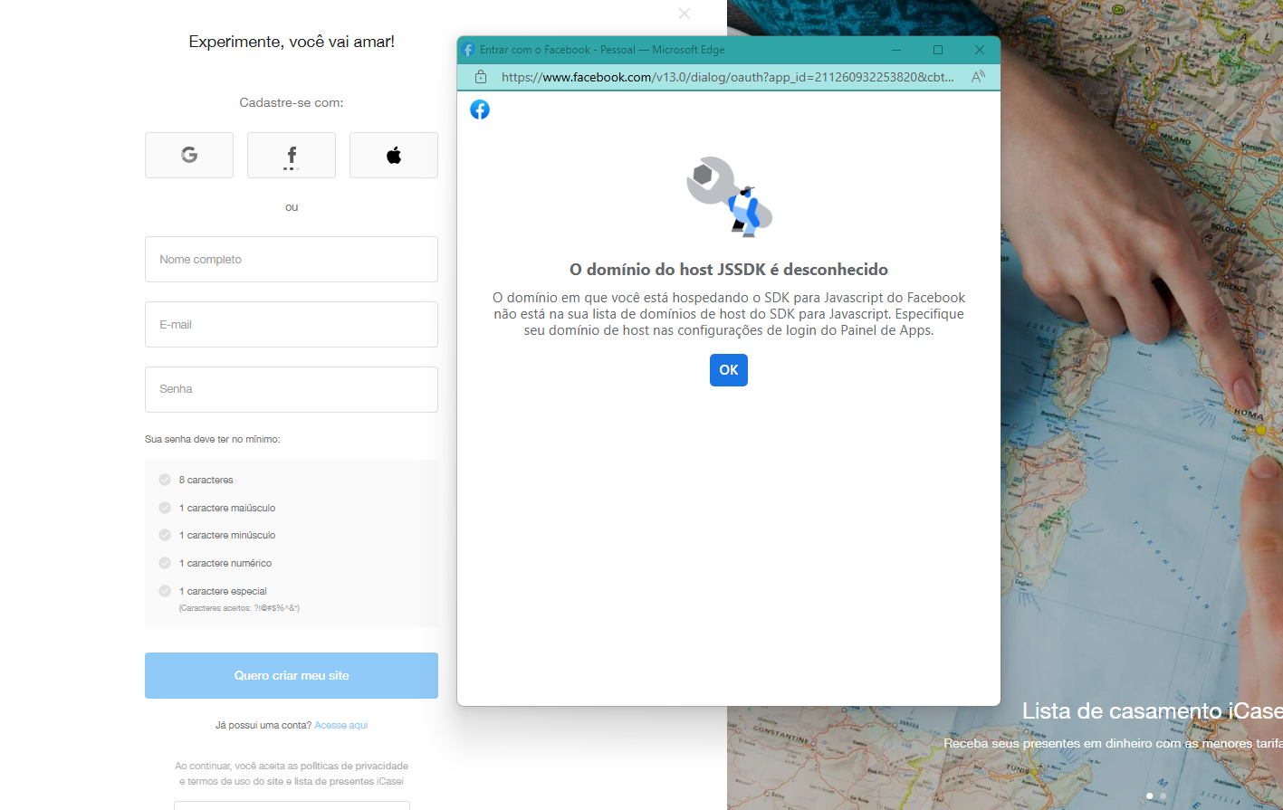

Imagem 05:

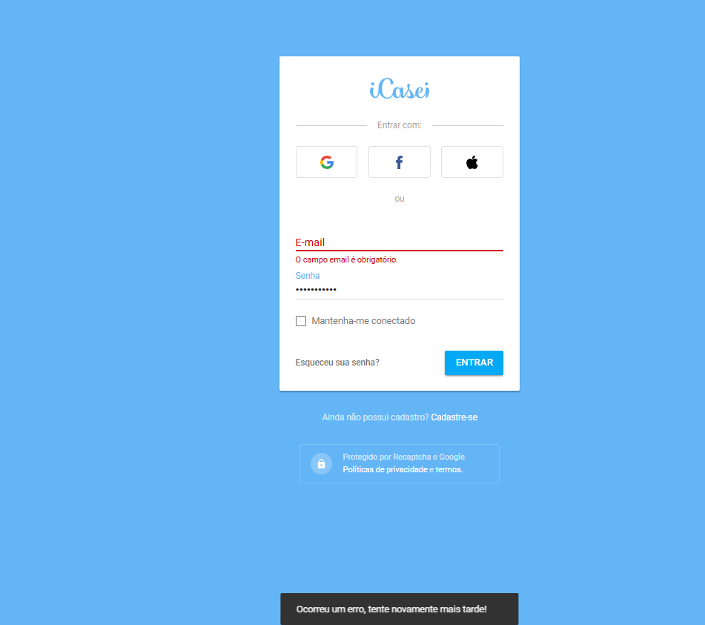

Imagem 06:

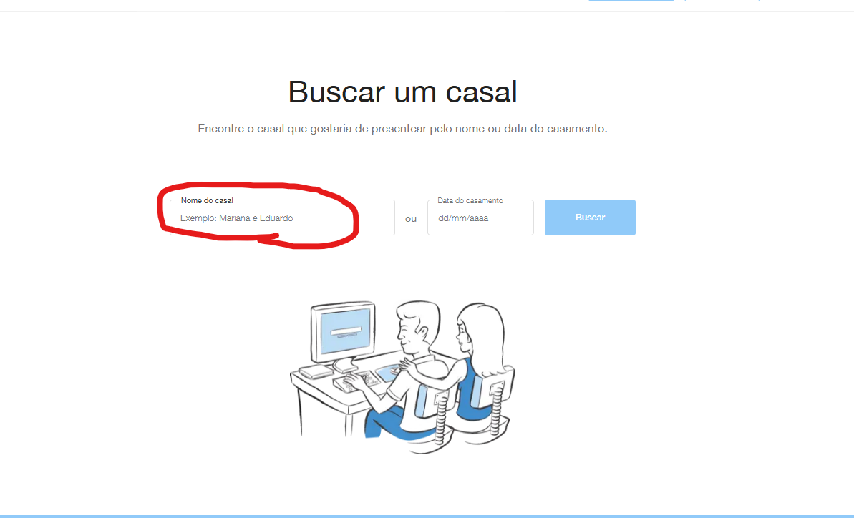

Imagem 07:

